Sheet1
C10775 潜山市2018年危桥改造工程（官庄镇平峰桥）
中标日期 | 2018-12-10 | 中标价 | 861,851.19 | 负责人 | 潘润18655645588 | 建设单位 | 潜山市官庄镇人民政府
决算日期 |  | 决算价 | 927,138.16
销售开票：
开票日期 | 收入金额 | 工程地缴税 |  | 企业本地缴税 |  | 价税合计 | 到款情况
 |  | 税率 | 增值税额 | 税率 | 增值税额 |  | 日期 | 金额 | 银行
2019-12-18 | 587,155.96 | 2% | 11,743.12 | 7% | 41,100.92 | 640,000.00 | 2020-01-14 | 640,000.00 | 中行
2021-02-02 | 263,429.50 | 2% | 5,268.59 | 7% | 18,440.07 | 287,138.16 | 2021-03-12 | 278,524.00 | 新中行
 | 0.00 | 2% | 0.00 | 7% | 0.00
 | 0.00 | 2% | 0.00 | 7% | 0.00
合计 | 850,585.47 |  | 17,011.71 |  | 59,540.98 | 927,138.16 |  | 918,524.00
材料发票： |  |  |  |  |  |  |  | 8614.16
认证日期 | 成本金额 | 份数 | 类型 | 税率 | 进项税额 | 价税合计 | 付款日期 | 付款金额 | 银行 | 销货单位 | 货物 | 合同 | 发货单 | 备注
 | 0.00 |  |  |  | 0.00 |  | 20-1- | 350,000.00 | 中行 | 安徽正圣建筑工程有限公司
2020-03-01 | 98,000.00 | 1份 | 普代 |  | 0.00 | 98,000.00 |  |  |  | 方增乐 | 挖机租赁 | 有
2020-03-01 | 99,000.00 | 1份 | 普代 |  | 0.00 | 99,000.00 |  |  |  | 彭代胜 | 铲车租赁 | 有
2020-03-01 | 194,174.76 | 1份 | 专 | 3% | 5,825.24 | 200,000.00 |  |  |  | 安徽正圣建筑工程有限公司 | 劳务 | 有
2021-02-01 | 120,006.00 | 2份 | 普代 |  | 0.00 | 120,006.00 |  |  |  | 彭江伟 |  | 有
2021-02-01 | 126,000.00 | 2份 | 普代 |  | 0.00 | 126,000.00 |  |  |  | 汪慧 |  | 有
 | 0.00 |  |  |  | 0.00 |  | 2021-02-08 | -150,000.00 | 徽行 | 潘润
 | 0.00 |  |  |  | 0.00 |  | 2021-02-09 | 99,000.00 | 徽行 | 彭代胜 | 铲车租赁
 | 0.00 |  |  |  |  |  | 2021-02-09 | 98,000.00 | 徽行 | 方增乐 | 挖机租赁
 | 0.00 |  |  |  | 0.00 |  | 2021-02-10 | 120,006.00 | 徽行 | 彭江伟 | 石子
 | 0.00 |  |  |  | 0.00 |  | 2021-02-10 | 9,476.49 | 徽行 | 汪慧 | 水泥
2021-03-01 | 90,000.00 | 1份 | 普代 |  | 0.00 | 90,000.00 |  |  |  | 凌启霞 | 石子 | 2021-177#-90000
2021-03-01 | 72,002.00 | 1份 | 普代 |  | 0.00 | 72,002.00 |  |  |  | 汪永 | 黄砂 | 2021-179#-72000
 | 0.00 |  |  |  | 0.00 |  | 2021-04-01 | 116,523.51 | 徽行 | 汪慧 | 水泥
 | 0.00 |  |  |  | 0.00 |  | 2021-04-01 | 90,000.00 | 徽行 | 凌启霞 | 石子
 | 0.00 |  |  |  | 0.00 |  | 2021-04-01 | 71,800.49 | 徽行 | 汪永 | 石子

 |  |  |  |  |  |  | 2021-04-01 | 200.00 | 扣 | 转账手续费
 | 0.00 |  |  |  | 0.00 |  | 1次 | 350.00 | 扣 | 转账手续费
 | 0.00 |  |  |  | 0.00 |  | 1次 | 1,000.00 | 扣 | 外经证（2次）
 |  |  |  |  |  |  | 1次 | 5,562.83 | 扣 | 1-2次企业所得税
 | 0.00 |  |  |  | 0.00 |  | 1次 | 86.14 | 扣 | 印花税
 | 0.00 |  |  |  | 0.00 |  | 1次 | 60,161.63 | 扣 | 1-2次增值税及附加
 | 46,356.91 |  |  |  | 0.00 | 46,356.91 | 1次 | 46,356.91 | 扣 | 管理费5%（审计价）
合计 | 845,539.67 |  |  |  | 5,825.24 | 851,364.91 |  | 918,524.00
应提供成本 | 830,171.42 |  |  |  |  | 75773.25 | 可支付金额 | 0.00
尚需提供成本 | -15,368.25
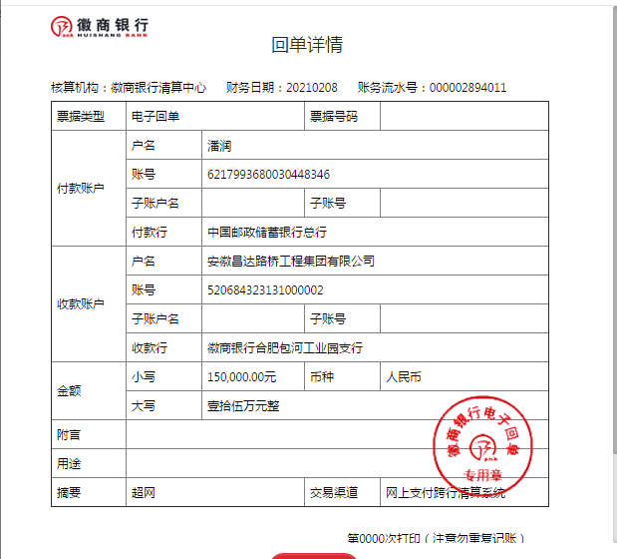
公司代缴税金：
税种 | 税额 |  | 税种 | 税率 | 税额 | 2021年2月开票税金
企业所得税 | -3842.06 |  | 增值税 | 差额 | 53,715.74 | 53,715.74
印花税 | 192.00 |  | 城市维护建设税 | 0.07 | 3,760.10 | 3,760.10
水利基金 | 510.35 |  | 教育费附加 | 0.03 | 1,611.47 | 1,611.47
 |  |  | 地方教育费附加 | 0.02 | 1,074.31 | 1,074.31
小计 | -3139.71 |  | 小计 |  | 60,161.63 | 60,161.63
 |  |  | 印花税 | 0.0003 | 278.14 | 86.14
 |  |  | 水利基金 | 0.0006 | 510.35 | 0.00
 |  |  | 小计 |  | 788.49 | 86.14
 |  |  | 合计 |  | 60,950.12 | 60,247.77
 |  |  | 企业所得税 | 0.006 | 5,562.83 | 1,722.83

